파이썬 교육
 | <강연자 소개>
 | 오늘코드 유튜브 하시는 분
 | - 뼈문과를 위한이라고 했지만 본인은 전공생(공부안한 전공생)
 | - 웹페이지 만들어서 서로 필기도 교환하고 덧글도 달고 그랬음(잘하자나..?)
 | - 프로그래밍은 집에서 꾸준히 해야겠다는 생각으로 유튭시작(아이있는 어머니)
 | - r보다는 파이썬 쓰는 걸 추천. 인생은 짧으니 파이썬 쓰세요. 배우기 쉬운 언어 하지만 막상배우면 어려움(but 다른언어보단 쉬움)
 | - 파이썬은 생태계가 다양하다. 장고나 플라스크(웹개발, 요기요서비스 등 ), 게임개발(백엔드 서버)도 만들 수 있다.
 | - 다양한 곳에서 파이썬을 사용하고 있다. 라이브러리와 패키지가 다양하다.(커뮤니티의 힘- 파이콤 행사에 스프링트라는 것이 있다.)

 | <시작>
 | https://github.com/corazzon/todaycode-hands-on
 | 강의 순서는 이렇게 된다.
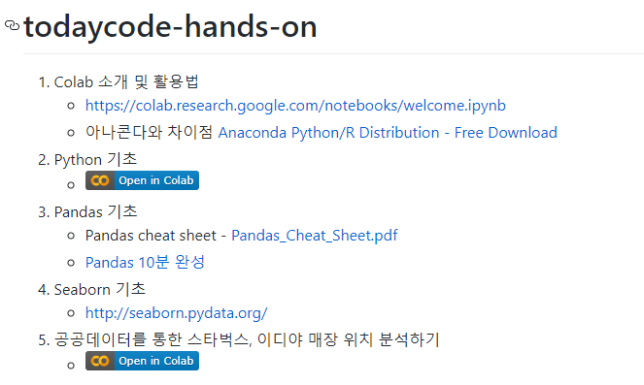

colab
 | https://colab.research.google.com/notebooks/welcome.ipynb
 | Colaboratory는 설치가 필요 없으며 완전히 클라우드에서 실행되는 무료 Jupyter 노트 환경입니다.

 | 옆에 재생을 누르면 밑에 값이 나온다. Second뭐시기 이거는 24시간을 초로 바꾼것이다.
 | 이걸 =를 이용해서 변수로 저장해 놓고 쓰는 것이다.
 | 파이선에서 변수는 문자로 시작해야한다. 특수문자는 들어갈 수 없다.

모르는 기능들이 있다면?
 | https://colab.research.google.com/notebooks/basic_features_overview.ipynb
 | 여기로 들어가면 콜라보레이토리의 개요를 알 수 있다. 새로운 기능들이 나오면 여기를 통해서 찾아보면 된다. 계속 꾸준히 기능이 업데이트 되고있다.
 | 수식도 쓸 수 있고 변수작성방법, 파이썬 코드 쓰는 법등이 적혀있다.

라이브러리 설치
 | https://colab.research.google.com/notebooks/snippets/importing_libraries.ipynb
 | pip를 통해서 설치한다. 굳이 설치하지않아도 웬만한건 다 들어있긴하다.

 | 이렇게 pip show를 하면 설치되어있는 라이브러리 정보를 알 수 있다.

 | 이 두라이브러리는 install쓰고 그냥 재생하면 설치할 수 잇다.

 | 옆에 펜모양을 만들면 이렇게 마크업이 나오는데 글쓸 때 마크업을 사용한다.
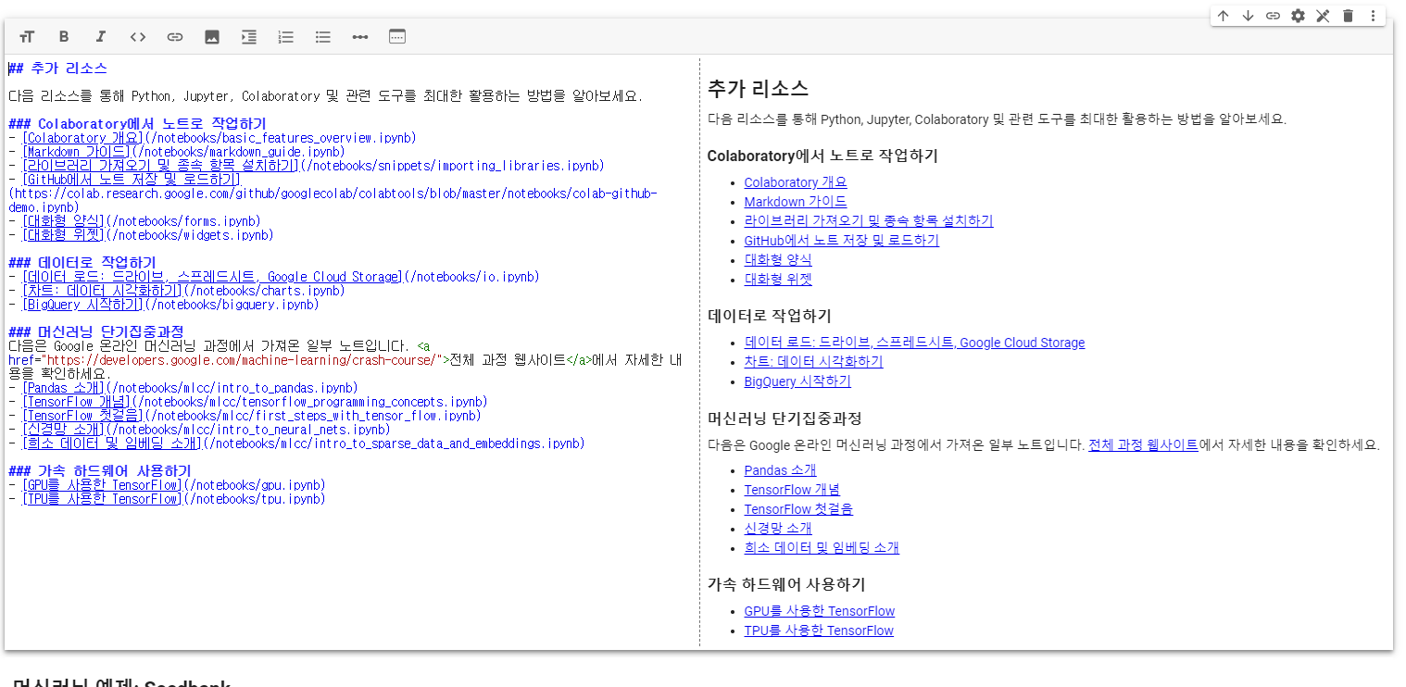

 | 이렇게 샵을 넣으면 제목과 내용을 사용할 수 있다. #은다섯개까지만 된다.
 | 텍스트 추가 누른다음에 작성하면된다.
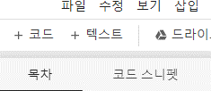

 | 이렇게 1.1.1.이라고 해도 순서는 1.2.3.이라고 해서 order가 되어서 등록이 된다.
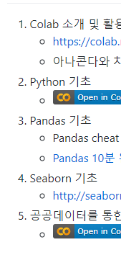
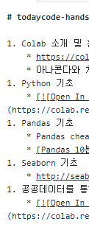

 | 이렇게 앞에 느낌표랑 괄호안에 내용적고 안에 링크 넣으면 open in colab이라고 링크가 연결되는것을 볼수있다.
 | [![Open In Colab](https://colab.research.google.com/assets/colab-badge.svg)](https://colab.research.google.com/github/corazzon/todaycode-hands-on/blob/master/python-for-eda.ipynb)

차트 시각화 하기

 | 시각화 라이브러리도 많은데 가장 많이 쓰는게 Matplotlib이다.
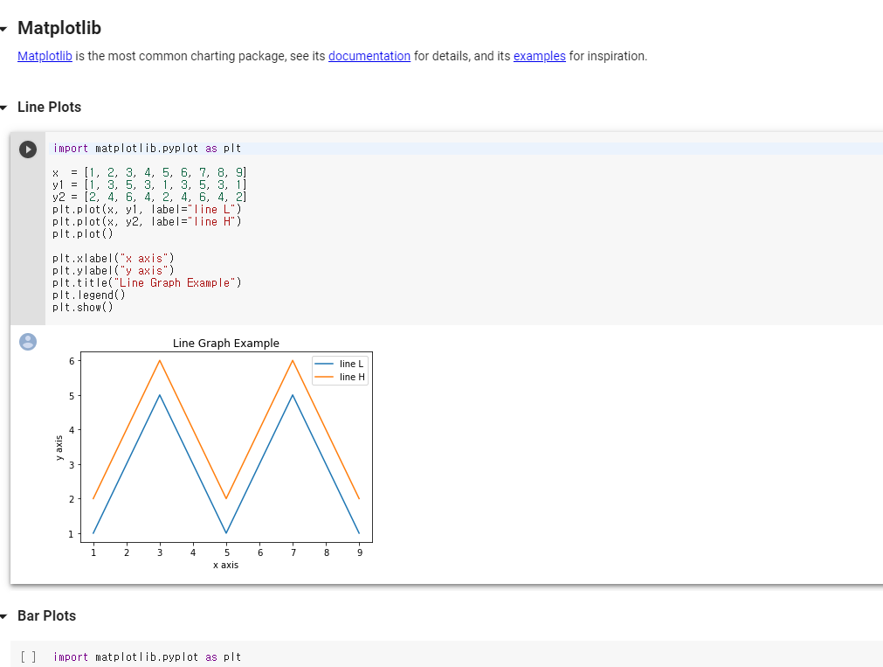
 |  |  |  |  |  |  |  |  |  |  | 이런식으로 차트 만드는 코드들이 적혀있다.
 |  |  |  |  |  |  |  |  |  |  | 라인차트는 주식,매출량, 재고량, 비트코인 가격, 서버 사용자 수 등에 실제로 사용된다.

 |  |  |  |  |  |  |  |  |  |  | 바 차트는 특정 카테고리 수의 평균값, 특정 카테고리 값을 보고자 할때 사용

 |  |  |  |  |  |  |  |  |  |  | 파이차트는 데이터 표현하기에 적합하지 않아서 잘 사용하지 않는다.

 |  |  |  |  |  |  |  |  |  |  | 3d로 시각화 하는 것도 있다. 하지만 현장에서는 잘 사용하지 않는다
 |  |  |  |  |  |  |  |  |  |  | 각도에 따라서 데이터가 다르게 보일 수 있기 때문

 | 히스토그램은 숫자데이터를 시각화해서 보고자할 때 사용한다.
 | 카테고리에 해당되는 값을 알고 싶을 때 히스토그램을 주로 사용한다. 위에 row data는 막대그래프인데 보기 힘드니깐 아래의 히스토그램을 사용한다.
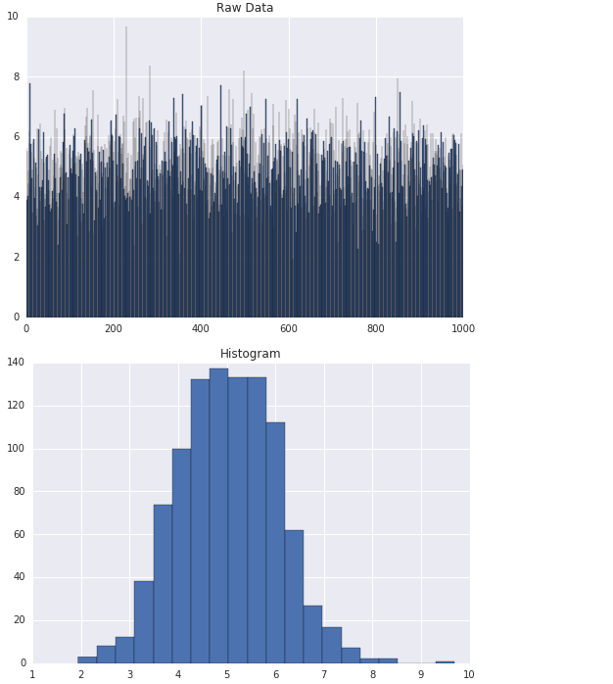

 |  |  |  |  |  | 히스토그램은 도수분포표 라고도 한다.

 | Scatter Plots(삼전도)는 x축y축을 가지고 하는 것. 나중에 실습할 때 사용할 예정
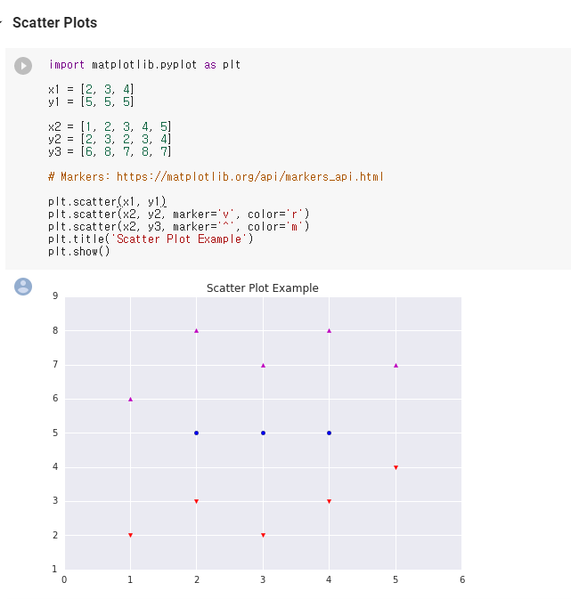

우리는 Seaborn라이브러리를 이용해 볼 예정이다.
 | -> 맵플라립을 사용하기 쉽게 연결해놓은 것. 다른 라이브러리들의 기본이 되는 라이브러리. 맵플라립의 복잡성을 보완한 것.

 | Plotly
 | 인터렉티브 한 시각화를 사용하고 싶다면 이걸 사용하는 것을 추천한다.

파이썬 기초 직접 만들기
 | https://colab.research.google.com/drive/1lKpkIhzwEu5QKqT5WD4dkVlhNwtGKabi#scrollTo=jX2ysm9qVX2d
 | 구글 드라이브에 저장하고 사용하기! 나중에 깃허브에 파일로 올릴것.

 | 숫자 1과 문자 1은 달라서 똑같은 1이라고 입력했지만 결과가 다르게 나온다.

 | 얘도 마찬가지다.
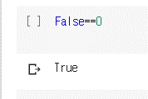

 | 다를때는 !=를 사용

 | and를 이용해서도 연산이 가능하다. |  | or일때는 둘중에 하나만 true여도 true
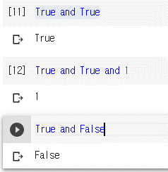

print, strings
 | print사용법 | til에 값을 등록하고 til를 쓰면 변수 안에 담긴 값이 출력된다 |  |  |  |  |  |  | upper를 사용하면 다 대문자로 바꿔준다. |  |  |  | 반대로 lower를 하면 다 소문자.
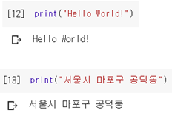
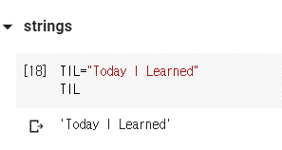
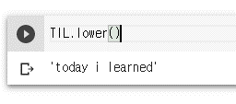

 | capitalize()는 맨 앞글자만 출력

 | 입력할 때 콤마 세개 사용하는 경우도 있다.
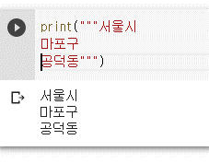

 | 곱하기는 되는게 더하기는 안된다. 숫자랑 문자랑 더하는 거라 안된다. |  |  |  |  |  |  |  | 이렇게 하면 더하기가 가능해진다.

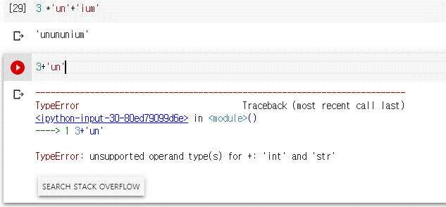
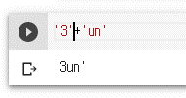

list만들기
 | []를 이용하면 된다. |  |  |  |  |  |  |  |  |  |  |  | 이렇게 0 넣으면 인덱스를 이용해서 첫번째 항목을 가져온다.
 | 변수 앞에 숫자가 있으면 오류가 뜬다. |  |  |  |  | 숫자 없으면 리스트에 잘 들어간다
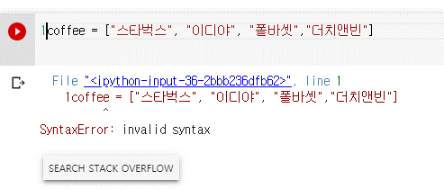

 | 마이너스 1을 하면 맨 마지막 값이 나온다.
 | 쉽게 마지막것을 뽑을 수 있다.

 | slicing 을 이용하면 원하는 부분을 잘라서 가져올 수 있다. |  |  |  | 인덱스 0부터 2까지 가져온다는 것 |  |  |  |  |  |  | 인덱스 처음부터 2까지 가져오는 것
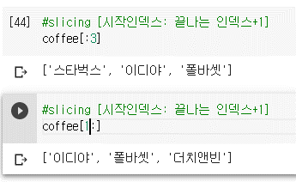

 |  |  |  |  |  |  |  |  |  |  |  |  |  |  |  | 이건 뒤에서 3개만 가져온다는 뜻이다.

 |  |  |  |  |  |  |  |  |  |  |  |  |  |  | 얘는 인덱스 1부터 끝까지 가져온다는 것이된다.

크롤링할 때 참고할 것
 | https://ediya.com/robots.txt
 | robots.txt를 뒤에 붙여서 검색하면 disallow에 적혀있는 곳은 크롤링 하지말라는 뜻이다.
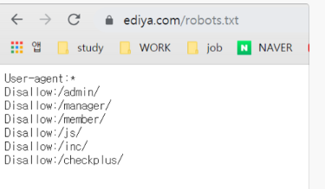

Control Flow
 | 조건문과 반복문 작성방법

 | for과 if문을 이용해서 작성하면 이렇게 결과가 나온다
 |  |  |  |  |  |  |  |  |  | enumerate를 이용해서 인덱스 번호도 같이 출력하게 할 수 있다.
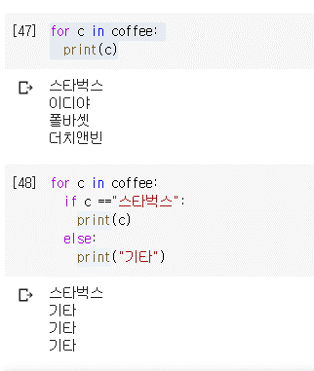
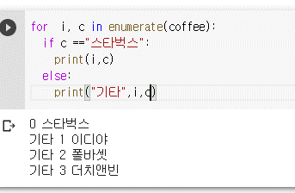

 | range를 이용하면 0부터 3까지 4개가 입력된다. |  | 이렇게 coffee하고 괄호안에 i를 넣으면 값이 나온다. |  |  |  |  |  | 이렇게 커피의 리스트 만큼 range를 해서 쓸수도 있다.
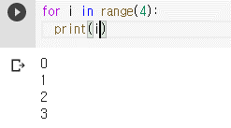
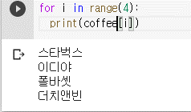
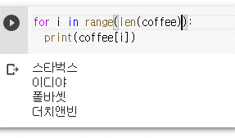

for
 | 스타벅스, 이디야의 위치를 지도에 표현할 때 사용합니다.

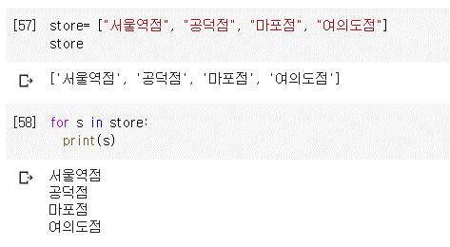

 | 문자열 길이도 이렇게 찾을 수 있다.

 | split으로 문자열을 분리할 수 있다.

 | 슬라이싱으로 원하는 숫자만큼 검색이 가능하다.

 | 위에꺼는 띄워쓰지 없어서 false고 아래는 띄워쓰기 있어서 서울했더니 서울이라는 글이 들어갔다고 true로 뜬다.
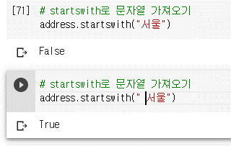
 |  |  |  |  |  | 여기 입력할 때 앞에 한칸 띄웠기 때문.

 | 인덱스로도 하나씩 검색가능하다.
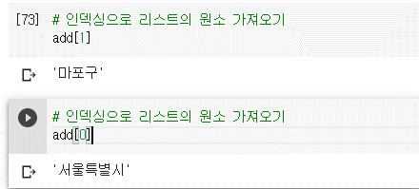

 | 이렇게 하면 다시 공백으로 다 묶이게 된다.

 | extend와 append의 차이점
 | => 숫자를 반복해서 넣어주고 싶을 때 append는 안에 리스트로 […]를 넣어주지만 extend는 숫자를 반복해서 넣어준다.
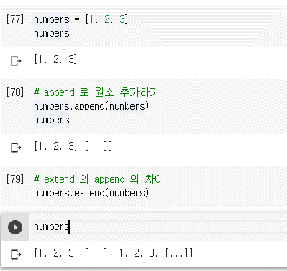

 |  |  |  | 왼쪽에 있는거는 append한 상태에서 실행한거라 괄호가 들어있는거고
 |  |  |  | 숫자만 있을 때 extend를 넣으면 123123이 반복된다

Dictionaries
 | 키 벨류를 넘겨준다.

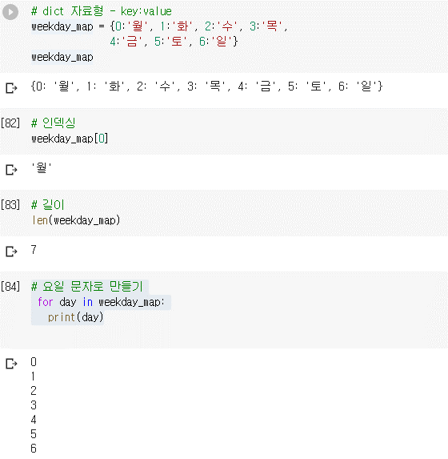

 | 위에 week_map으로 하고 day라고 하면 월화수..나온다 |  | range를 7로 하고 안에 i를 넣어도 출력이 된다.
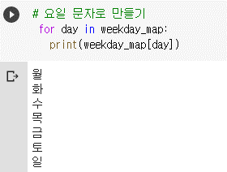
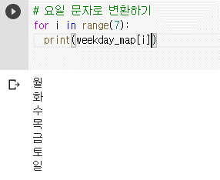

Pandas 사용하기
 | https://dataitgirls2.github.io/10minutes2pandas/ |  | 판다스 10분완성!!
 | 이 문서를 보고 연습해 보는 것을 추천한다.

스타벅스, 이디야 입지분석 실습해보기

 | Seaborn 기초는 http://seaborn.pydata.org/ 이거 참고하기
 | 이제 공공데이터를 이용해서 만들어보자

 | https://colab.research.google.com/github/corazzon/todaycode-hands-on/blob/master/coffee-store-eda.ipynb
 | 여기에 들어가서 사본을 만들어서 시작한다.

 | http://news.bizwatch.co.kr/article/consumer/2018/01/19/0015
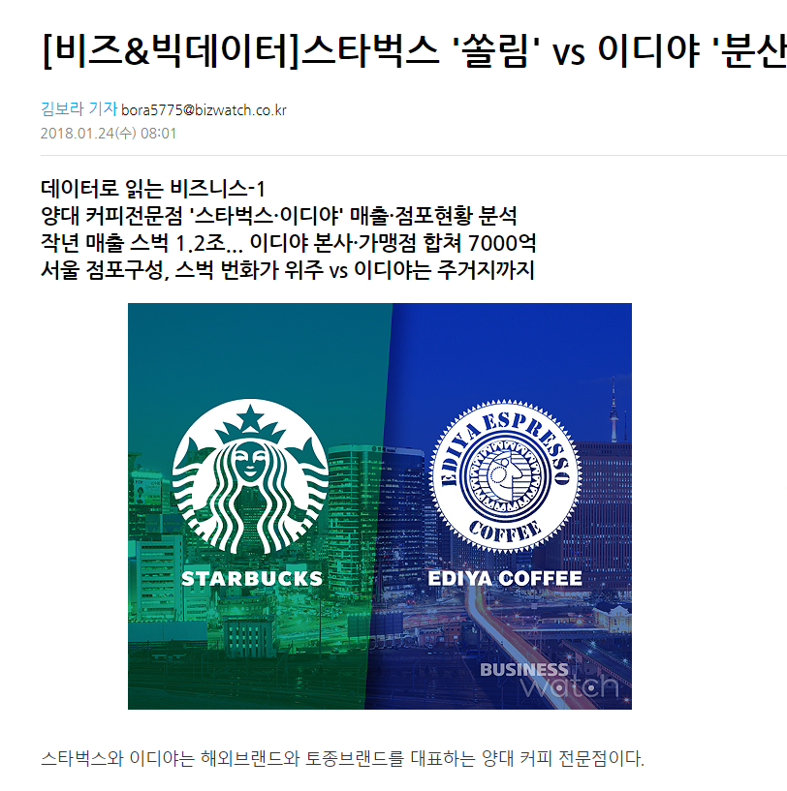

 |  |  |  |  |  |  | 이런 뉴스를 보면 어떻게 분석을 했을까
 |  |  |  |  |  |  | 바로 공공데이터를 가져와서 분석한 것!!
 |  |  |  |  |  |  | 우리도 이것처럼 공공데이터 가져와서 스타벅스와 이디야를 분석해보자

 | https://www.data.go.kr/dataset/15012005/fileData.do
 | 여기 들어가보면 공공데이터를 볼 수 있다.

 | 워닝 메시지는 뜨지 않게 한다.

 | as를 이용해서 별칭을 만들어준다.
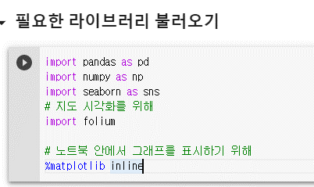

 |  |  |  | folium은 오픈 스트리트맵을 보여주는 라이브러리
 |  |  |  | maplotlib에서는 안써줘도 되는데 예전 주피터 노트북에서는 이걸 써야 사용할 수 있어서 작성함

 | 아나콘다 설치했을 때 임포트 하면 된다. 한글이 안깨지게 하는 것.
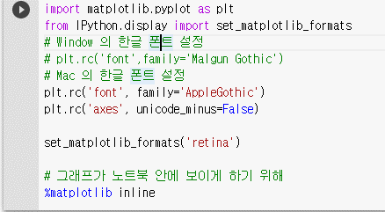

 | 참고) contral a 누르고 slash를 누르면 전체 주석 삭제가 가능하다.

 | 아래 인증 저걸 실행하면 링크 하나가 나오는데 구글이 뜨면서 인증번호가 뜬다. 안에 인증번호를 넣고 엔터 친다.
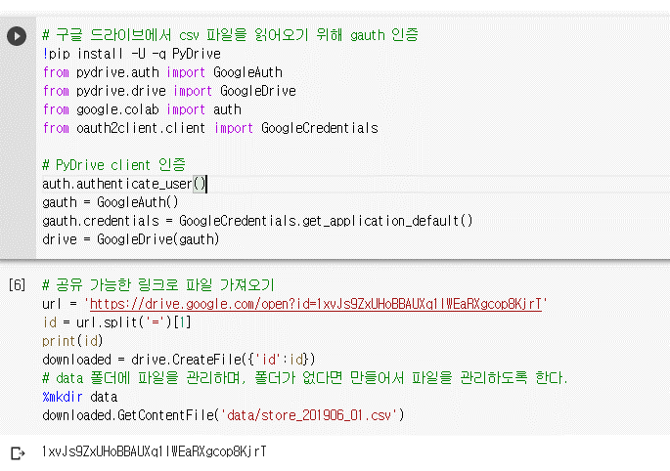

 | 그러면 csv 파일이 다운로드 되어있는 것을 알 수 있다.
 | csv파일이 여기 뜨면 된것.
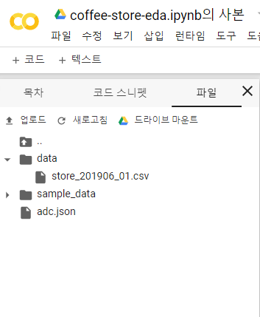

 |  |  |  |  |  |  |  |  |  |  |  |  |  |  | 이렇게 입력하면 공식문서의 내용을 볼 수 있다.
 | 변수에 정보를 담아준다. 그리고 head를 하면 미리보기가 된다
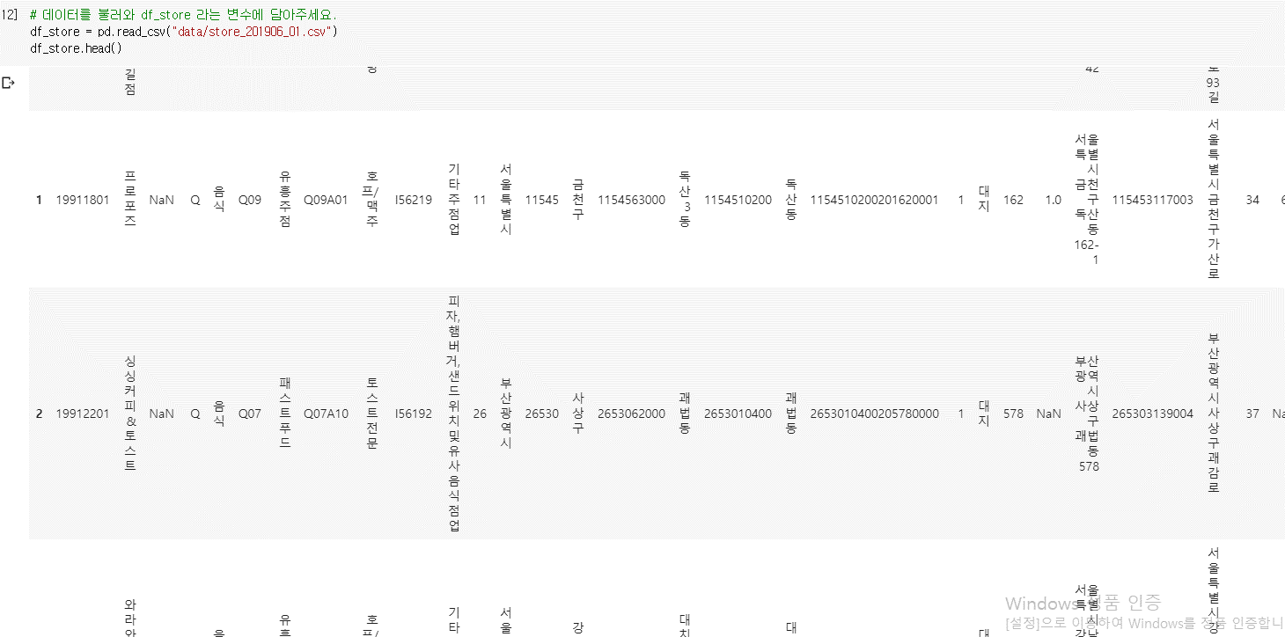

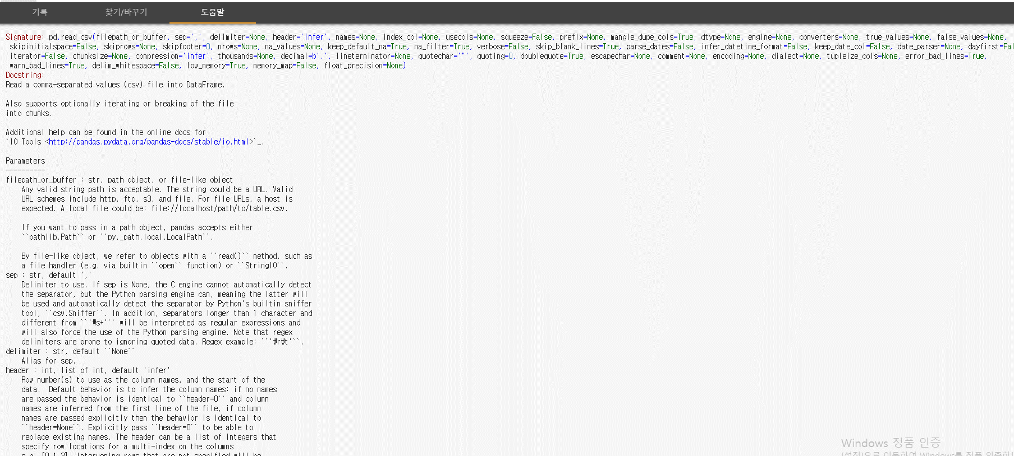

 | 위에 만든 파일이 몇행 몇열인지를 출력할 수 있다.
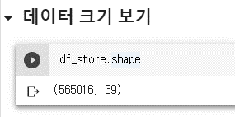

 |  | 56만 5천건이나 있는 것..

 | info를 붙이면 데이터의 info를 알려준다. 데이터 개수랑 int인지 object인지 표시해준다.
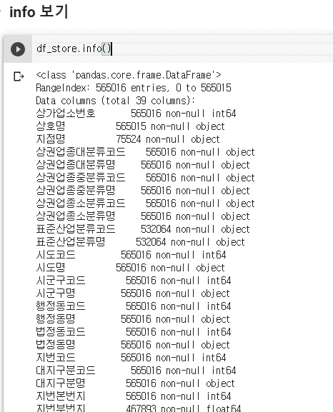

 |  |  |  | 상호명과 지점명의 개수가 다른건 결측치 때문에 다른것이다.

 | isnull을 사용하면 true false로 결측치 존재를 보여준다. 보기 어려움으로 sum을 써준다 |  |  |  |  |  |  |  |  |  |  |  |  | sum을 넣어주면 이렇게 정리되어서 보여준다. 결측치가 각각 어느부분에 있다는 것을 알 수 있다.
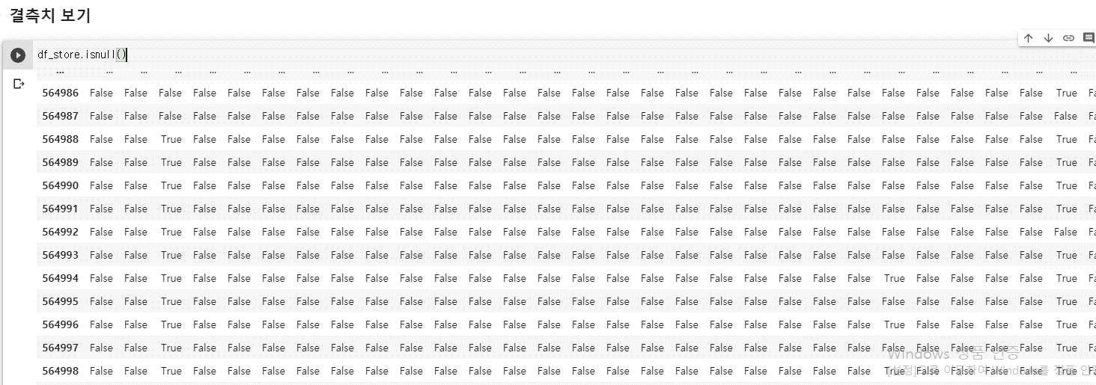
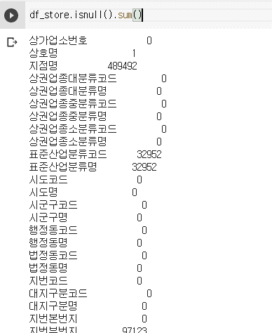

 | 사용한하는 컬럼은 drop하면 된다

 | 컬럼을 삭제하고 그걸 다시 df_store에 저장한다

 | 다시 컬럼수를 확인하면 27개로 줄어져있는 것을 알 수 있다.
 |  |  |  | 원래 39개였음

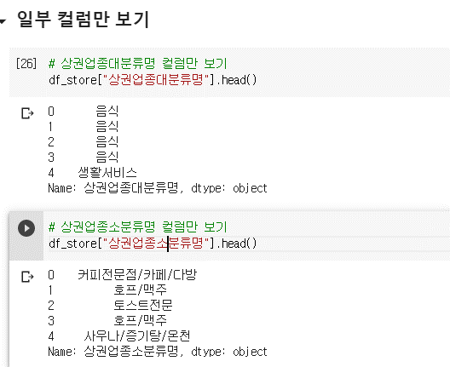

 | 하나 이상의 정보는 이렇게 하면 인식못하고 리스트 형식으로 써야 한다 |  |  |  |  |  |  |  |  |  | 이렇게 괄호 하나 더 써서 리스트로 만들어 줘야한다.
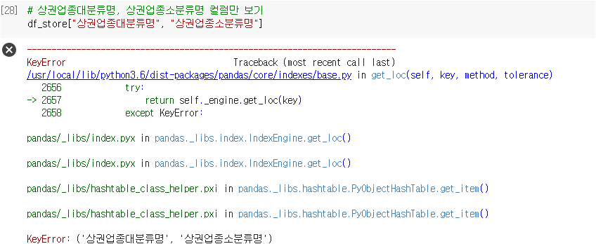
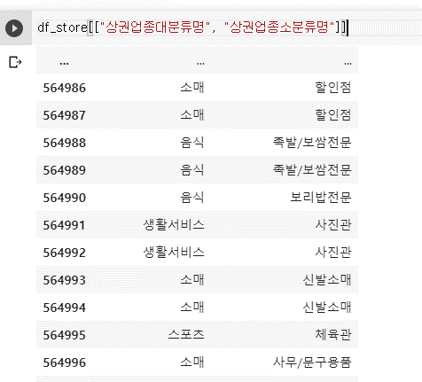

 | 변수에다가 사용할 컬럼을 이런식으로 적어서 중괄호 안에 넣어서 적어도 된다. 그리고 copy를 사용해서 명시적으로 복사본을 쓴다고 해도 된다.
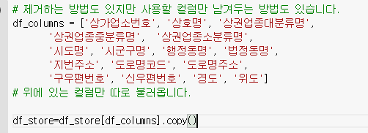

 | 컬럼 수를 검색하면 이렇게 나온다.

 | drop해서 지울수도 있지만 이렇게 원하는 컬럼만 골라서 저장할 수도 있다.

 |  |  |  |  |  |  |  | true는 커피라는 글씨가 들어있는 것.
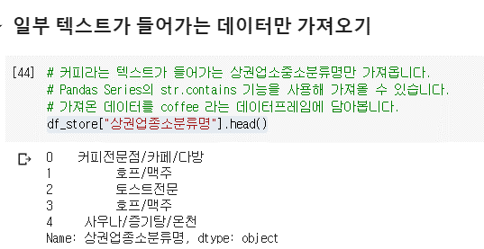
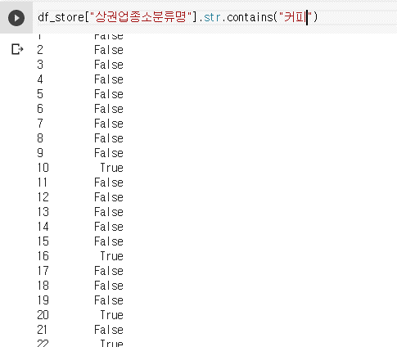

 | 이렇게 하면 true값만 coffee에 저장된다.

 | 이렇게 데이터 프레임이 생긴 것을 알 수 있다.

 | 이렇게 검색하면 상호명이 유일unique한 값만 출력해준다

 | nuniqe라고 하면 유니크한 개수를 알려준다.
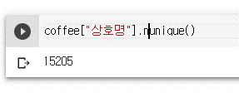

 | loc를 앞에 붙이면 상호명과 스타벅스를 같이 출력할 수 있다. |  |  |  | 행과 열을 함께 사용하고 싶을 때 사용한다.
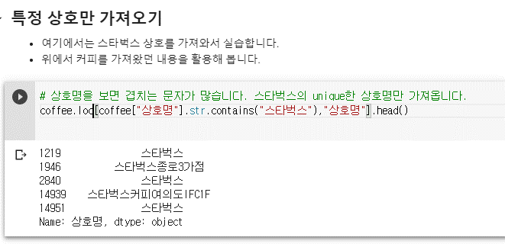

 | 시도별 결측치는 0으로 나오므로 결측치는 없는 것이다.

 | value_counts를 입력하면 각 시도별로 몇 개가 있는지 숫자가 나온다.

 | 나머지는 솔루션 보면서 혼자 공부한 것.
 | https://colab.research.google.com/drive/1pRweirqTAPfvSBT8Besrdt71sVKFSBVn#scrollTo=xWrTmcveJMa2

 | 앞에 coffee를 하면 시도명에 커피숍만 골라서 보여준다.

 | 시군구별로 커피숍 이름을 알고 싶을 때 이렇게 출력한다.

 | 경도와 위도는 이렇게 뽑는다. 왼쪽 위가 서울. 아래쪽에 있는 건 부산.


 |  |  |  |  | 괄호안에 :1000인건 처음부터 1000개의 가계를 점찍는다는 것.

 | 서울만 따로 보기


 |  |  |  |  |  |  |  | 먼저df_seoul이라는 변수에 시도명이 서울인 것을 복사해서 넣는다
 |  |  |  |  |  |  |  | shape로 행과 열 수를 파악하면 대략 40만개가 있다.

 |  |  |  |  |  |  |  | isnull로 결측치를 보니 거의 0

 | 그다음엔 서울에서 상권업종별로 몇 개가 있는지 수를 value_count를 통해 본다


 |  |  |  |  |  |  |  |  |  | 오브젝트의요약을 보려면 np.object를 하면 되고
 |  |  |  |  |  |  |  |  |  | 이걸 요약해서 보려면 describe를 써야 한다.

 | 같은 방식으로 위도와 경도를 요약본으로 보면 아래와 같다


 | 시각화 해보면 일단 대분류명으로 리스트를 만들면


 | SNS.COUNTPLOT으로 표를 만들고 안에 데이터를 넣는다


 |  |  |  |  |  | X축과 Y축을 무엇으로 하느냐에 따라 다른 모양이 나온다

 | 커피 이외에도 이렇게 패스트푸드점의 데이터도 가져올 수 있다.


 |  |  |  |  |  |  |  |  |  | fast_food에 패스트 푸드라는 글이 있는 음식점만 골라내면

 |  |  |  |  |  |  |  |  |  | shape로 총 개수를 알 수 있다.

 |  |  |  |  |  |  |  |  |  | 컬럼만 뽑으면 이렇게 정보가 나오는데 여기서
 |  |  |  |  |  |  |  |  |  | 상호명이라는 것을 골라서 unique만 뽑아보자

 |  |  |  |  |  |  |  |  |  | 음식점 중에서 이름이 하나 있는 것들은 이렇게 정보가 나온다.

본격적으로 위치를 분석해보자



 |  |  |  |  |  |  |  |  |  | 일단 소문자로 다 만들어주고

 |  |  |  |  |  |  |  |  |  | 그 중에서 이디야라는 것이 들어있는 리스트를 뽑는다.

 | 상호명 소문자 컬럼을 이용해서 스타벅스라는 상호가 있는 것만 가져온다. 설명과 같이 |는 or 이어서 둘 중 하나만 있어도 출력된다.


 |  |  |  |  |  |  |  |  |  | 스타벅스와 이디야 둘다 같은 방식으로 한다.

 | 조금

